상품제안서
변25절 빅토리아 양장 다이어리 | 상품코드: F14893

 |  |  |  |  |  |  | 02-412-0044 | www.easy1.co.kr
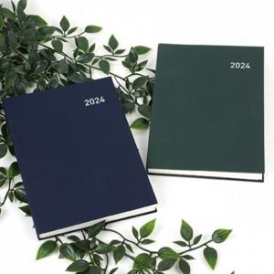

【상세/제작정보】 | .

【인쇄/포장옵션】 | 금박, 은박 / OPP(비닐)

【공급단가】 | 수량 | 200~ | 500~ | 1,000~ | 3,000~ | 5,000~
*VAT별도 | 단가 | 8,060원 | 7,930원 | 7,750원 | 7,440원 | 7,130원

【상품 URL】 | https://dev.easy1.co.kr:443/src/goods_detail.php?gdno=14893

